상품제안서
데스크 로고 볼펜 | 상품코드: S43812

 |  |  |  |  |  |  | 02-713-8555 | www.synergygift.co.kr
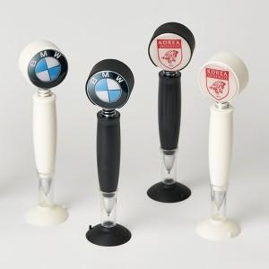 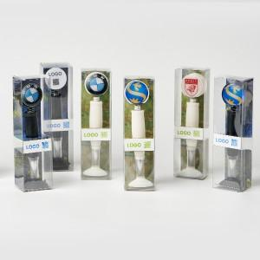 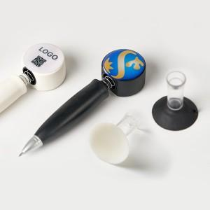

【상세/제작정보】

【인쇄/포장옵션】 | 실크, 에폭시, 풀칼라 / 포장지포장

【공급단가】 | 수량 | 100~ | 200~ | 500~ | 1,000~ | 5,000~
*VAT별도 | 단가 | 2,860원 | 1,580원 | 1,200원 | 1,140원 | 1,100원

【상품 URL】 | https://www.synergygift.co.kr:443/src/goods_detail.php?gdno=43812

